Arkusz1
2a |  |  |  |  |  | 2b
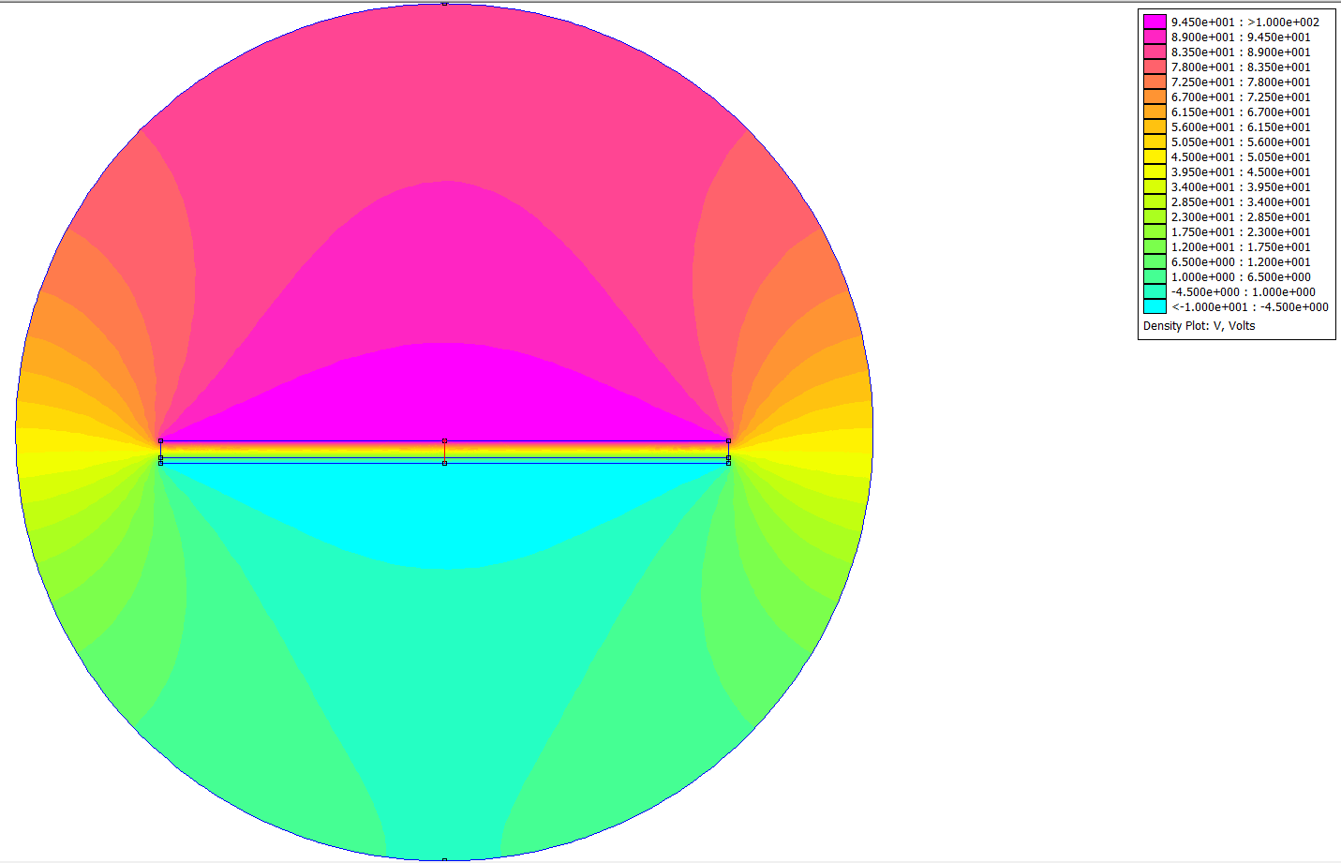
2a
 |  | C1 | C2 |  | FEEM |  |  | C1 | C2 |  | FEEM
pole okładki | s - m2 | 0.01 | 0.01 | J - | Całkowita energia układu | pole okładki | s - m2 | 0.005 | 0.005 | J - | Całkowita energia układu
odległość między okładkami | d - m | 0.003 | 0.001 |  | 2.92E-07 | odległość między okładkami | d - m | 0.004 | 0.004 |  | 3.11E-07
przenikalność elektryczna próżni | ε0 - F/m | 8.85E-12 | 8.85E-12 | U2 - | kwadrat napięcia między okładkami | przenikalność elektryczna próżni | ε0 - F/m | 8.85E-12 | 8.85E-12 | U2 - | kwadrat napięcia między okładkami
przenikalność elektryczna dielektryka | εr - F/m | 2 | 3 |  | 12100 | przenikalność elektryczna dielektryka | εr - F/m | 2 | 3 |  | 12100
pojemność | C - F | 5.90E-11 | 2.66E-10 |  |  | pojemność | C - F | 2.21E-11 | 3.32E-11
pojemność zastępcza | Cz - F | 4.83E-11 |  |  | 4.83E-11 | pojemność zastępcza | Cz - F | 5.53E-11 |  |  | 5.15E-11

 | Potential, Volts
0.00 | 1.00E+02
0.00 | 9.99E+01
0.01 | 9.98E+01
0.01 | 9.98E+01
0.01 | 9.97E+01
0.01 | 9.96E+01
0.02 | 9.95E+01
0.02 | 9.94E+01
0.02 | 9.94E+01
0.02 | 9.93E+01
0.03 | 9.92E+01
0.03 | 9.91E+01
0.03 | 9.90E+01
0.03 | 9.90E+01
0.04 | 9.89E+01
0.04 | 9.88E+01
0.04 | 9.87E+01
0.05 | 9.86E+01
0.05 | 9.86E+01
0.05 | 9.85E+01
0.05 | 9.84E+01
0.06 | 9.83E+01
0.06 | 9.82E+01
0.06 | 9.82E+01
0.06 | 9.81E+01
0.07 | 9.80E+01
0.07 | 9.79E+01
0.07 | 9.78E+01
0.07 | 9.78E+01
0.08 | 9.77E+01
0.08 | 9.76E+01
0.08 | 9.75E+01
0.09 | 9.74E+01
0.09 | 9.74E+01
0.09 | 9.73E+01
0.09 | 9.72E+01
0.10 | 9.71E+01
0.10 | 9.70E+01
0.10 | 9.70E+01
0.10 | 9.69E+01
0.11 | 9.68E+01
0.11 | 9.67E+01
0.11 | 9.66E+01
0.11 | 9.66E+01
0.12 | 9.65E+01
0.12 | 9.64E+01
0.12 | 9.63E+01
0.13 | 9.62E+01
0.13 | 9.62E+01
0.13 | 9.61E+01
...
 | Potential, Volts
0.00 | 1.00E+02
0.00 | 9.99E+01
0.01 | 9.99E+01
0.01 | 9.98E+01
0.01 | 9.97E+01
0.01 | 9.96E+01
0.02 | 9.96E+01
0.02 | 9.95E+01
0.02 | 9.94E+01
0.02 | 9.93E+01
0.03 | 9.93E+01
0.03 | 9.92E+01
0.03 | 9.91E+01
0.03 | 9.90E+01
0.04 | 9.90E+01
0.04 | 9.89E+01
0.04 | 9.88E+01
0.05 | 9.88E+01
0.05 | 9.87E+01
0.05 | 9.86E+01
0.05 | 9.85E+01
0.06 | 9.85E+01
0.06 | 9.84E+01
0.06 | 9.83E+01
0.06 | 9.82E+01
0.07 | 9.82E+01
0.07 | 9.81E+01
0.07 | 9.80E+01
0.07 | 9.79E+01
0.08 | 9.79E+01
0.08 | 9.78E+01
0.08 | 9.77E+01
0.09 | 9.77E+01
0.09 | 9.76E+01
0.09 | 9.75E+01
0.09 | 9.74E+01
0.10 | 9.74E+01
0.10 | 9.73E+01
0.10 | 9.72E+01
0.10 | 9.71E+01
0.11 | 9.71E+01
0.11 | 9.70E+01
0.11 | 9.69E+01
0.11 | 9.68E+01
0.12 | 9.68E+01
0.12 | 9.67E+01
0.12 | 9.66E+01
0.13 | 9.66E+01
0.13 | 9.65E+01
0.13 | 9.64E+01
...

 | |D|, C/m^2
0.00 | 5.31E-07
0.00 | 5.31E-07
0.01 | 5.31E-07
0.01 | 5.31E-07
0.01 | 5.31E-07
0.01 | 5.31E-07
0.02 | 5.31E-07
0.02 | 5.31E-07
0.02 | 5.31E-07
0.02 | 5.31E-07
0.03 | 5.31E-07
0.03 | 5.31E-07
0.03 | 5.31E-07
0.03 | 5.31E-07
0.04 | 5.31E-07
0.04 | 5.31E-07
0.04 | 5.31E-07
0.05 | 5.31E-07
0.05 | 5.31E-07
0.05 | 5.31E-07
0.05 | 5.31E-07
0.06 | 5.31E-07
0.06 | 5.31E-07
0.06 | 5.31E-07
0.06 | 5.31E-07
0.07 | 5.31E-07
0.07 | 5.31E-07
0.07 | 5.31E-07
0.07 | 5.31E-07
0.08 | 5.31E-07
0.08 | 5.31E-07
0.08 | 5.31E-07
0.09 | 5.31E-07
0.09 | 5.31E-07
0.09 | 5.31E-07
0.09 | 5.31E-07
0.10 | 5.31E-07
0.10 | 5.31E-07
0.10 | 5.31E-07
0.10 | 5.31E-07
0.11 | 5.31E-07
0.11 | 5.31E-07
0.11 | 5.31E-07
0.11 | 5.31E-07
0.12 | 5.31E-07
0.12 | 5.31E-07
0.12 | 5.31E-07
0.13 | 5.31E-07
0.13 | 5.31E-07
0.13 | 5.31E-07
...
 | |D|, C/m^2
0.00 | 4.87E-07
0.00 | 4.87E-07
0.01 | 4.87E-07
0.01 | 4.87E-07
0.01 | 4.87E-07
0.01 | 4.87E-07
0.02 | 4.87E-07
0.02 | 4.87E-07
0.02 | 4.87E-07
0.02 | 4.87E-07
0.03 | 4.87E-07
0.03 | 4.87E-07
0.03 | 4.87E-07
0.03 | 4.87E-07
0.04 | 4.87E-07
0.04 | 4.87E-07
0.04 | 4.87E-07
0.05 | 4.87E-07
0.05 | 4.87E-07
0.05 | 4.87E-07
0.05 | 4.87E-07
0.06 | 4.87E-07
0.06 | 4.87E-07
0.06 | 4.87E-07
0.06 | 4.87E-07
0.07 | 4.87E-07
0.07 | 4.87E-07
0.07 | 4.87E-07
0.07 | 4.87E-07
0.08 | 4.87E-07
0.08 | 4.87E-07
0.08 | 4.87E-07
0.09 | 4.87E-07
0.09 | 4.87E-07
0.09 | 4.87E-07
0.09 | 4.87E-07
0.10 | 4.87E-07
0.10 | 4.87E-07
0.10 | 4.87E-07
0.10 | 4.87E-07
0.11 | 4.87E-07
0.11 | 4.87E-07
0.11 | 4.87E-07
0.11 | 4.87E-07
0.12 | 4.87E-07
0.12 | 4.87E-07
0.12 | 4.87E-07
0.13 | 4.87E-07
0.13 | 4.87E-07
0.13 | 4.87E-07
...

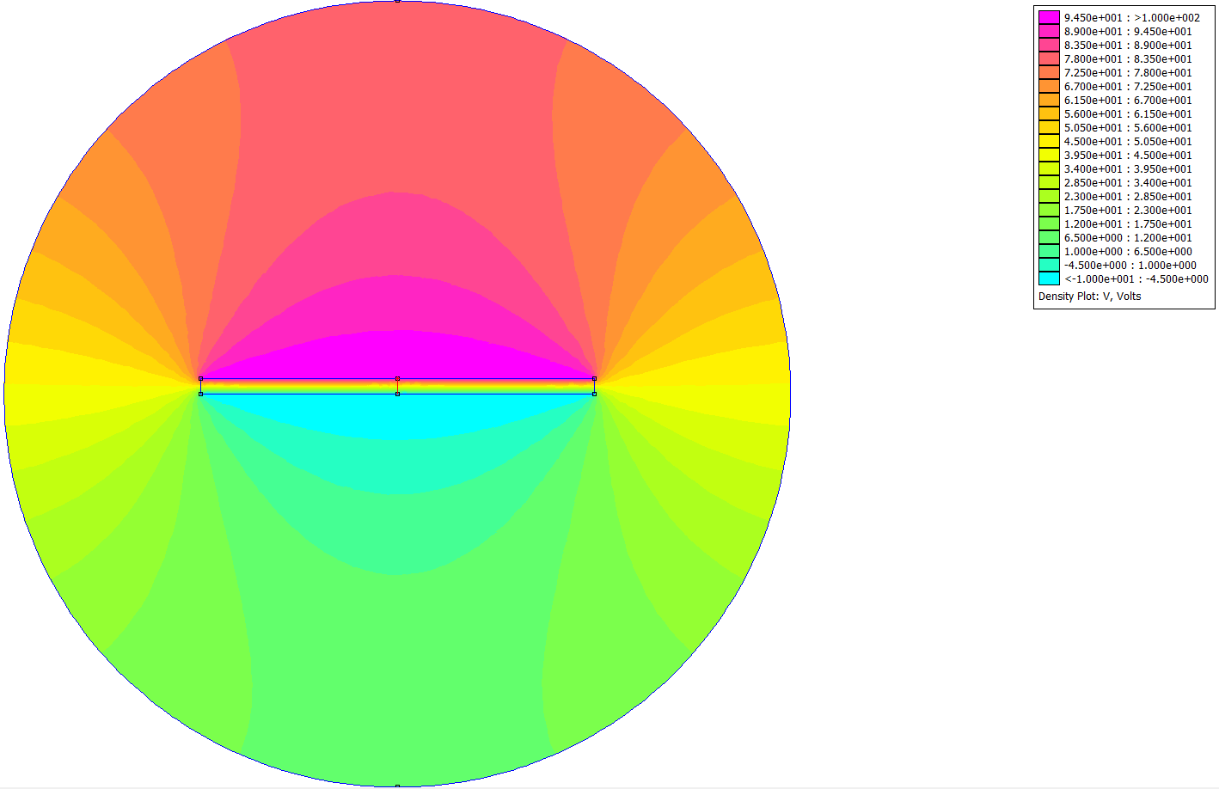
2b

 | |E|, V/m
0.00 | 3.00E+04
0.00 | 3.00E+04
0.01 | 3.00E+04
0.01 | 3.00E+04
0.01 | 3.00E+04
0.01 | 3.00E+04
0.02 | 3.00E+04
0.02 | 3.00E+04
0.02 | 3.00E+04
0.02 | 3.00E+04
0.03 | 3.00E+04
0.03 | 3.00E+04
0.03 | 3.00E+04
0.03 | 3.00E+04
0.04 | 3.00E+04
0.04 | 3.00E+04
0.04 | 3.00E+04
0.05 | 3.00E+04
0.05 | 3.00E+04
0.05 | 3.00E+04
0.05 | 3.00E+04
0.06 | 3.00E+04
0.06 | 3.00E+04
0.06 | 3.00E+04
0.06 | 3.00E+04
0.07 | 3.00E+04
0.07 | 3.00E+04
0.07 | 3.00E+04
0.07 | 3.00E+04
0.08 | 3.00E+04
0.08 | 3.00E+04
0.08 | 3.00E+04
0.09 | 3.00E+04
0.09 | 3.00E+04
0.09 | 3.00E+04
0.09 | 3.00E+04
0.10 | 3.00E+04
0.10 | 3.00E+04
0.10 | 3.00E+04
0.10 | 3.00E+04
0.11 | 3.00E+04
0.11 | 3.00E+04
0.11 | 3.00E+04
0.11 | 3.00E+04
0.12 | 3.00E+04
0.12 | 3.00E+04
0.12 | 3.00E+04
0.13 | 3.00E+04
0.13 | 3.00E+04
0.13 | 3.00E+04
...
 | |E|, V/m
0.00 | 2.75E+04
0.00 | 2.75E+04
0.01 | 2.75E+04
0.01 | 2.75E+04
0.01 | 2.75E+04
0.01 | 2.75E+04
0.02 | 2.75E+04
0.02 | 2.75E+04
0.02 | 2.75E+04
0.02 | 2.75E+04
0.03 | 2.75E+04
0.03 | 2.75E+04
0.03 | 2.75E+04
0.03 | 2.75E+04
0.04 | 2.75E+04
0.04 | 2.75E+04
0.04 | 2.75E+04
0.05 | 2.75E+04
0.05 | 2.75E+04
0.05 | 2.75E+04
0.05 | 2.75E+04
0.06 | 2.75E+04
0.06 | 2.75E+04
0.06 | 2.75E+04
0.06 | 2.75E+04
0.07 | 2.75E+04
0.07 | 2.75E+04
0.07 | 2.75E+04
0.07 | 2.75E+04
0.08 | 2.75E+04
0.08 | 2.75E+04
0.08 | 2.75E+04
0.09 | 2.75E+04
0.09 | 2.75E+04
0.09 | 2.75E+04
0.09 | 2.75E+04
0.10 | 2.75E+04
0.10 | 2.75E+04
0.10 | 2.75E+04
0.10 | 2.75E+04
0.11 | 2.75E+04
0.11 | 2.75E+04
0.11 | 2.75E+04
0.11 | 2.75E+04
0.12 | 2.75E+04
0.12 | 2.75E+04
0.12 | 2.75E+04
0.13 | 2.75E+04
0.13 | 2.75E+04
0.13 | 2.75E+04
...

